关系图
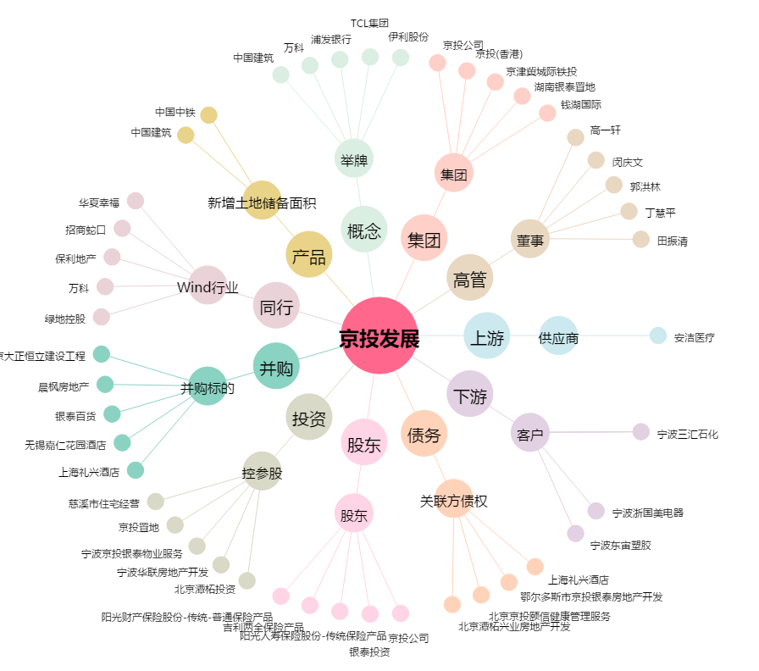
京投发展[600683.SH] - 关系概览图

